Sheet1
北京探路者户外用品股份有限公司核价单
款式图 | 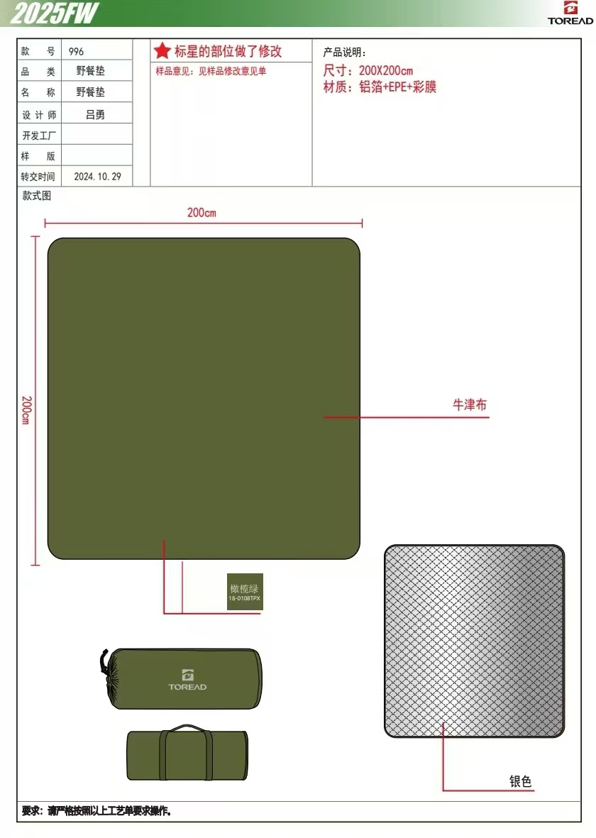 贴上正反面款式图、或者照片 |  |  |  |  | 款式名称： | 军绿布野餐毯-200*200cm |  | 渠道： |  | 开发季： |  | 生产工厂： | 斯普昊达
 |  |  |  |  |  | 成衣编号： |  |  | 品牌： |  | 开发类型： |  | 生产数量：
 |  |  |  |  |  | 设计师： |  |  | 事业部： |  | 开发工厂： |  | 审核日期：
 |  |  |  |  |  | 开发员： |  |  | 系列： |  | 制单日期：
 | 物 料 信 息 |  |  |  |  |  |  |  | 采 购 信 息
序号 | 物料类型 | 物料名称 | 物料编号 | 成分 | 应用部位 | 规格1（面料可裁幅宽、辅料型号等） | 规格2（面料克重、辅料长度等） | 单位 | 单耗 | 损耗 | 单价 | 金额(元) | 费用占比 | 供应商
1 | 面料 | 复合军绿布 |  |  | 面 |  |  |  | 2.100 | 103.00% | 10.800 | ￥23.36 | 57.63%
2 | 辅料 | 包边条-军绿 |  |  | 垫子 |  |  |  | 8.600 | 103.00% | 0.120 | ￥1.06 | 2.62%
3 | 辅料 | 外袋布-军绿 |  |  | 小包装 |  |  |  | 1.000 | 103.00% | 3.500 | ￥3.61 | 8.89%
4 | 吊牌及包装 |  |  |  |  |  |  |  | 1.00 | 100.00% | 0.210 | ￥0.21 | 0.52%
5 | 厂供物料 |  |  |  |  |  |  |  | 1.000 | 100% | 2.8000000 | ¥2.80 | 6.91%
6 | OEM款式 | LOP价格(直接人工+税金+利润+运费) |  |  |  |  |  |  | 1.000 | 100% | 9.5000000 | ¥9.50 | 23.43%
7 | 最低起订量 |  |  |  |  |  |  |  |  |  |  | ¥40.54

 | 行数可自行添加；LOP按照5000-7999件的订单量计算。 运费参考：仓库地点天津、太仓各占一半. 物料类型一列可更改内容。

